Sheet2
 |  | Trần Hoàng Anh
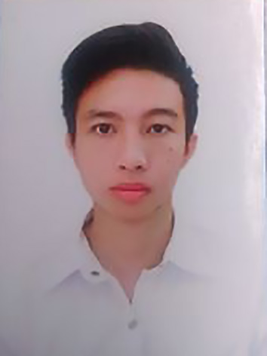

 |  | 2005-11-29 |  | Nam
 |  | 0363689258 |  | hoanganhtran@gmail.cpm
 |  | Việt Nam |  | Độc thân
 |  | 23/4 hoàng văn thai Liên chieu

KỸ NĂNG |  | MỤC TIÊU

 | qdwdawda | fwefxsdfwqefsdfwefwqefsdf
 | ădszxcwefs
 | ădawda

 |  | ĐÃ TỐT NGHIỆP TẠI
GIẢI THƯỞNG
 |  | dừaqwdawdawd
 |  | Từ ngày | 2021-04-28 | Đến ngày | 2021-05-28

 | dqwdszfdaewrgfsf
 | ădawdawd | adwdacawdc
 |  | Từ ngày | 2021-05-05 | Đến ngày | 2021-05-04

 |  | dăcdgsretgergdrfg
 |  | Từ ngày | 2021-05-28 | Đến ngày | 2021-05-31

 |  | KINH NGHIỆM LÀM VIỆC

 |  | dqwfsfefsfe
 |  | Từ ngày | 2021-05-12 | Đến ngày | 2021-05-27

 |  | ewfdsefs
 |  | Từ ngày | 2021-04-27 | Đến ngày | 2021-04-26

